NIVELES
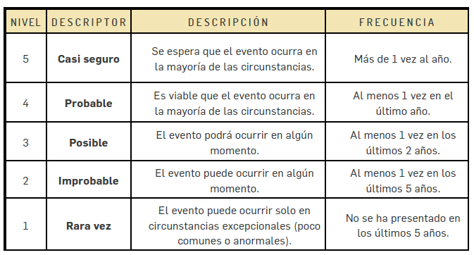
PROBABILIDAD |  | IMPACTO
 |  | NIVEL | DESCRIPTOR | DESCRIPCION
 |  | 5 | CATASTRÓFICO | Impacto que afecte la ejecución presupuestal en un valor ≥50%. - Pérdida de cobertura en la prestación de los servicios de la entidad ≥50%. - Pago de indemnizaciones a terceros por acciones legales que pueden afectar el presupuesto total de la entidad en un valor ≥50%. - Pago de sanciones económicas por incumplimiento en la normatividad aplicable ante un ente regulador, las cuales afectan en un valor ≥50% del presupuesto general de la entidad.
 |  | 4 | MAYOR | Impacto que afecte la ejecución presupuestal en un valor ≥20%. - Pérdida de cobertura en la prestación de los servicios de la entidad ≥20%. - Pago de indemnizaciones a terceros por acciones legales que pueden afectar el presupuesto total de la entidad en un valor ≥20%. - Pago de sanciones económicas por incumplimiento en la normatividad aplicable ante un ente regulador, las cuales afectan en un valor ≥20%. del presupuesto general de la entidad.
 |  | 3 | MODERADO | Impacto que afecte la ejecución presupuestal en un valor ≥5%. - Pérdida de cobertura en la prestación de los servicios de la entidad ≥10%. - Pago de indemnizaciones a terceros por acciones legales que pueden afectar el presupuesto total de la entidad en un valor ≥5%. - Pago de sanciones económicas por incumplimiento en la normatividad aplicable ante un ente regulador, las cuales afectan en un valor ≥5%. del presupuesto general de la entidad.
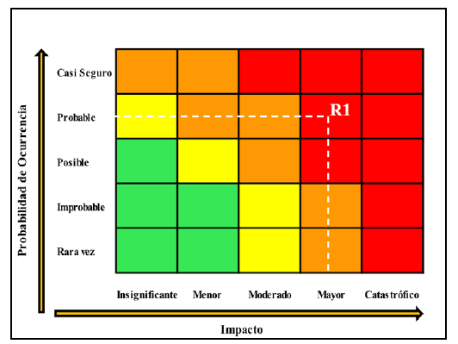
 | 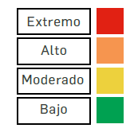 | 2 | MENOR | Impacto que afecte la ejecución presupuestal en un valor ≥1%. - Pérdida de cobertura en la prestación de los servicios de la entidad ≥5%. - Pago de indemnizaciones a terceros por acciones legales que pueden afectar el presupuesto total de la entidad en un valor ≥1%. - Pago de sanciones económicas por incumplimiento en la normatividad aplicable ante un ente regulador, las cuales afectan en un valor ≥1%. del presupuesto general de la entidad.
 |  | 1 | INSIGNIFICANTE | Impacto que afecte la ejecución presupuestal en un valor ≥0,5%. - Pérdida de cobertura en la prestación de los servicios de la entidad ≥1%. - Pago de indemnizaciones a terceros por acciones legales que pueden afectar el presupuesto total de la entidad en un valor ≥0,5%. - Pago de sanciones económicas por incumplimiento en la normatividad aplicable ante un ente regulador, las cuales afectan en un valor ≥0,5%. del presupuesto general de la entidad.

